地点図
地点21 | （仮）新港249-7地先交差点付近（地点）

 | 全体図

 |  | 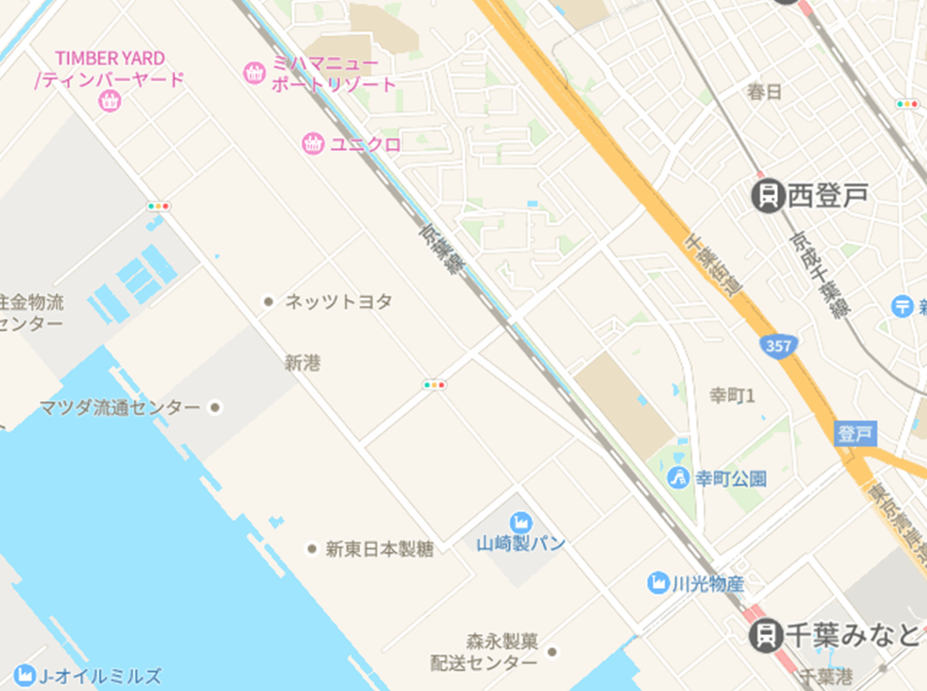 広域.png

400 m

 | 詳細図

 |  | 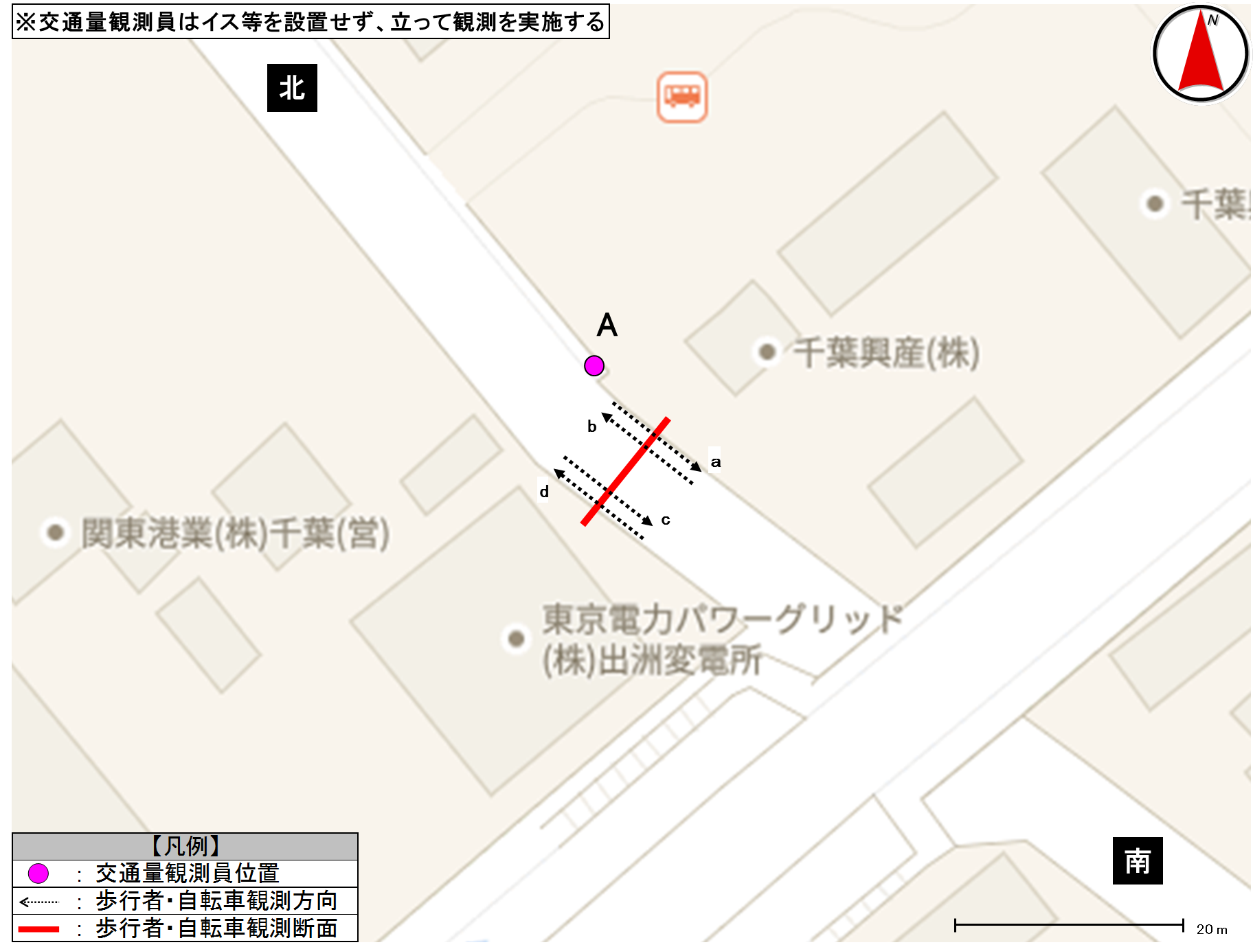 詳細.png

歩行者類流動図
歩行者類流動図 |  | 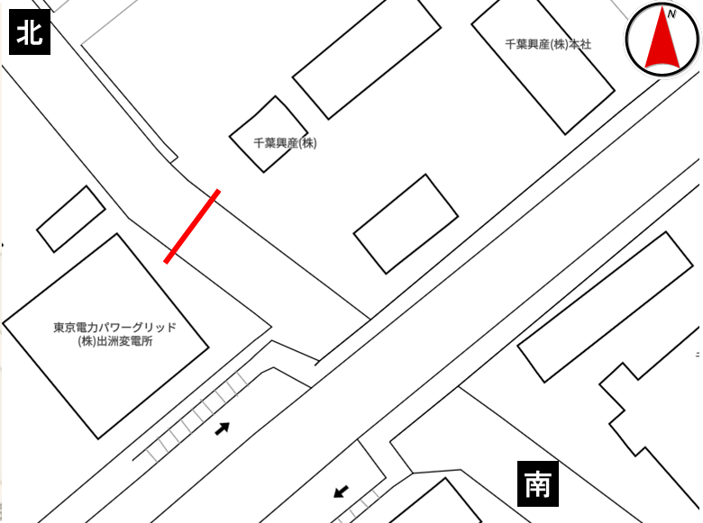

種別 | 平日
地点番号 | 21
調査地点 | （仮）新港249-7地先交差点付近（地点）
調査日 | 2020-03-09
調査時間 | 7:00～19:00
天候 | 曇一時晴
※歩道なし（路側帯通行の歩行者類）
《12時間計》
北

427

375
計870

計563
443

188

南

※歩道なし（路側帯通行の歩行者類）
《ピーク時；7:00～8:00》
北

115

51
計131

計59
16

8

南

歩行者類交通集計表
交通量調査結果集計表＜歩行者類＞（10分間値）
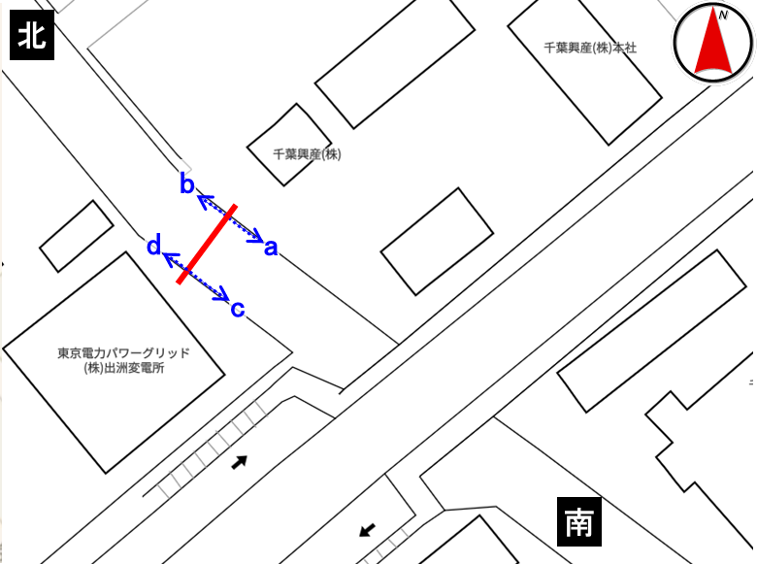
平日

地点番号： |  | 21

調査地点： |  | （仮）新港249-7地先交差点付近（地点）

調査年月日： |  | 令和2年3月9日（月）

天候： |  | 曇一時晴

※表中のベージュ部分は合計が最大の箇所を示す

 | 方向 | a方向 |  |  | b方向 |  |  | 断面計（a+b） |  |  | ｃ方向 |  |  | d方向 |  |  | 断面計（c+d）
 | 分類 | 歩行者 | 自転車 | 合計 | 歩行者 | 自転車 | 合計 | 歩行者 | 自転車 | 合計 | 歩行者 | 自転車 | 合計 | 歩行者 | 自転車 | 合計 | 歩行者 | 自転車 | 合計
時間
7:00～7:10 |  | 2 | 1 | 3 | 8 | 0 | 8 | 10 | 1 | 11 | 2 | 0 | 2 | 4 | 3 | 7 | 6 | 3 | 9
7:10～7:20 |  | 1 | 2 | 3 | 9 | 2 | 11 | 10 | 4 | 14 | 0 | 1 | 1 | 5 | 3 | 8 | 5 | 4 | 9
7:20～7:30 |  | 0 | 5 | 5 | 20 | 1 | 21 | 20 | 6 | 26 | 1 | 1 | 2 | 6 | 2 | 8 | 7 | 3 | 10
7:30～7:40 |  | 0 | 1 | 1 | 14 | 5 | 19 | 14 | 6 | 20 | 0 | 0 | 0 | 1 | 4 | 5 | 1 | 4 | 5
7:40～7:50 |  | 1 | 1 | 2 | 19 | 10 | 29 | 20 | 11 | 31 | 2 | 0 | 2 | 8 | 5 | 13 | 10 | 5 | 15
7:50～8:00 |  | 1 | 1 | 2 | 22 | 5 | 27 | 23 | 6 | 29 | 1 | 0 | 1 | 5 | 5 | 10 | 6 | 5 | 11
7:00～8:00 |  | 5 | 11 | 16 | 92 | 23 | 115 | 97 | 34 | 131 | 6 | 2 | 8 | 29 | 22 | 51 | 35 | 24 | 59
8:00～8:10 |  | 2 | 0 | 2 | 20 | 1 | 21 | 22 | 1 | 23 | 0 | 0 | 0 | 3 | 6 | 9 | 3 | 6 | 9
8:10～8:20 |  | 0 | 0 | 0 | 20 | 4 | 24 | 20 | 4 | 24 | 0 | 0 | 0 | 4 | 8 | 12 | 4 | 8 | 12
8:20～8:30 |  | 3 | 2 | 5 | 22 | 0 | 22 | 25 | 2 | 27 | 0 | 0 | 0 | 5 | 5 | 10 | 5 | 5 | 10
8:30～8:40 |  | 1 | 0 | 1 | 15 | 1 | 16 | 16 | 1 | 17 | 0 | 1 | 1 | 3 | 11 | 14 | 3 | 12 | 15
8:40～8:50 |  | 0 | 1 | 1 | 13 | 3 | 16 | 13 | 4 | 17 | 2 | 0 | 2 | 1 | 6 | 7 | 3 | 6 | 9
8:50～9:00 |  | 0 | 0 | 0 | 8 | 4 | 12 | 8 | 4 | 12 | 0 | 0 | 0 | 1 | 3 | 4 | 1 | 3 | 4
8:00～9:00 |  | 6 | 3 | 9 | 98 | 13 | 111 | 104 | 16 | 120 | 2 | 1 | 3 | 17 | 39 | 56 | 19 | 40 | 59
9:00～10:00 |  | 2 | 4 | 6 | 10 | 8 | 18 | 12 | 12 | 24 | 0 | 0 | 0 | 12 | 12 | 24 | 12 | 12 | 24
10:00～11:00 |  | 8 | 17 | 25 | 16 | 8 | 24 | 24 | 25 | 49 | 6 | 2 | 8 | 5 | 31 | 36 | 11 | 33 | 44
11:00～12:00 |  | 20 | 28 | 48 | 14 | 11 | 25 | 34 | 39 | 73 | 9 | 2 | 11 | 9 | 17 | 26 | 18 | 19 | 37
12:00～13:00 |  | 14 | 19 | 33 | 25 | 6 | 31 | 39 | 25 | 64 | 27 | 4 | 31 | 20 | 19 | 39 | 47 | 23 | 70
13:00～14:00 |  | 11 | 20 | 31 | 14 | 6 | 20 | 25 | 26 | 51 | 3 | 2 | 5 | 16 | 11 | 27 | 19 | 13 | 32
14:00～15:00 |  | 9 | 11 | 20 | 4 | 14 | 18 | 13 | 25 | 38 | 15 | 2 | 17 | 6 | 9 | 15 | 21 | 11 | 32
15:00～16:00 |  | 26 | 26 | 52 | 7 | 4 | 11 | 33 | 30 | 63 | 13 | 3 | 16 | 8 | 17 | 25 | 21 | 20 | 41
16:00～17:00 |  | 39 | 29 | 68 | 17 | 6 | 23 | 56 | 35 | 91 | 28 | 3 | 31 | 3 | 25 | 28 | 31 | 28 | 59
17:00～17:10 |  | 5 | 9 | 14 | 4 | 1 | 5 | 9 | 10 | 19 | 6 | 2 | 8 | 0 | 1 | 1 | 6 | 3 | 9
17:10～17:20 |  | 7 | 8 | 15 | 1 | 2 | 3 | 8 | 10 | 18 | 4 | 0 | 4 | 1 | 6 | 7 | 5 | 6 | 11
17:20～17:30 |  | 3 | 7 | 10 | 1 | 3 | 4 | 4 | 10 | 14 | 7 | 0 | 7 | 1 | 5 | 6 | 8 | 5 | 13
17:30～17:40 |  | 3 | 3 | 6 | 11 | 1 | 12 | 14 | 4 | 18 | 4 | 2 | 6 | 0 | 4 | 4 | 4 | 6 | 10
17:40～17:50 |  | 6 | 8 | 14 | 0 | 0 | 0 | 6 | 8 | 14 | 6 | 0 | 6 | 1 | 5 | 6 | 7 | 5 | 12
17:50～18:00 |  | 7 | 7 | 14 | 1 | 0 | 1 | 8 | 7 | 15 | 4 | 1 | 5 | 0 | 1 | 1 | 4 | 2 | 6
17:00～18:00 |  | 31 | 42 | 73 | 18 | 7 | 25 | 49 | 49 | 98 | 31 | 5 | 36 | 3 | 22 | 25 | 34 | 27 | 61
18:00～18:10 |  | 14 | 3 | 17 | 0 | 0 | 0 | 14 | 3 | 17 | 6 | 0 | 6 | 3 | 1 | 4 | 9 | 1 | 10
18:10～18:20 |  | 6 | 9 | 15 | 2 | 0 | 2 | 8 | 9 | 17 | 3 | 0 | 3 | 1 | 4 | 5 | 4 | 4 | 8
18:20～18:30 |  | 4 | 2 | 6 | 0 | 1 | 1 | 4 | 3 | 7 | 3 | 0 | 3 | 3 | 2 | 5 | 6 | 2 | 8
18:30～18:40 |  | 2 | 10 | 12 | 0 | 0 | 0 | 2 | 10 | 12 | 2 | 1 | 3 | 0 | 6 | 6 | 2 | 7 | 9
18:40～18:50 |  | 4 | 5 | 9 | 1 | 1 | 2 | 5 | 6 | 11 | 3 | 1 | 4 | 0 | 1 | 1 | 3 | 2 | 5
18:50～19:00 |  | 1 | 2 | 3 | 1 | 0 | 1 | 2 | 2 | 4 | 1 | 2 | 3 | 0 | 2 | 2 | 1 | 4 | 5
18:00～19:00 |  | 31 | 31 | 62 | 4 | 2 | 6 | 35 | 33 | 68 | 18 | 4 | 22 | 7 | 16 | 23 | 25 | 20 | 45

朝ピーク計（7-9) |  | 11 | 14 | 25 | 190 | 36 | 226 | 201 | 50 | 251 | 8 | 3 | 11 | 46 | 61 | 107 | 54 | 64 | 118
夕ピーク計(17-19) |  | 62 | 73 | 135 | 22 | 9 | 31 | 84 | 82 | 166 | 49 | 9 | 58 | 10 | 38 | 48 | 59 | 47 | 106
12時間計(7-19) |  | 202 | 241 | 443 | 319 | 108 | 427 | 521 | 349 | 870 | 158 | 30 | 188 | 135 | 240 | 375 | 293 | 270 | 563
 | 方向 | 地点計
 | 分類 | 歩行者 | 自転車 | 合計
時間
7:00～7:10 |  | 16 | 4 | 20
7:10～7:20 |  | 15 | 8 | 23
7:20～7:30 |  | 27 | 9 | 36
7:30～7:40 |  | 15 | 10 | 25
7:40～7:50 |  | 30 | 16 | 46
7:50～8:00 |  | 29 | 11 | 40
7:00～8:00 |  | 132 | 58 | 190
8:00～8:10 |  | 25 | 7 | 32
8:10～8:20 |  | 24 | 12 | 36
8:20～8:30 |  | 30 | 7 | 37
8:30～8:40 |  | 19 | 13 | 32
8:40～8:50 |  | 16 | 10 | 26
8:50～9:00 |  | 9 | 7 | 16
8:00～9:00 |  | 123 | 56 | 179
9:00～10:00 |  | 24 | 24 | 48
10:00～11:00 |  | 35 | 58 | 93
11:00～12:00 |  | 52 | 58 | 110
12:00～13:00 |  | 86 | 48 | 134
13:00～14:00 |  | 44 | 39 | 83
14:00～15:00 |  | 34 | 36 | 70
15:00～16:00 |  | 54 | 50 | 104
16:00～17:00 |  | 87 | 63 | 150
17:00～17:10 |  | 15 | 13 | 28
17:10～17:20 |  | 13 | 16 | 29
17:20～17:30 |  | 12 | 15 | 27
17:30～17:40 |  | 18 | 10 | 28
17:40～17:50 |  | 13 | 13 | 26
17:50～18:00 |  | 12 | 9 | 21
17:00～18:00 |  | 83 | 76 | 159
18:00～18:10 |  | 23 | 4 | 27
18:10～18:20 |  | 12 | 13 | 25
18:20～18:30 |  | 10 | 5 | 15
18:30～18:40 |  | 4 | 17 | 21
18:40～18:50 |  | 8 | 8 | 16
18:50～19:00 |  | 3 | 6 | 9
18:00～19:00 |  | 60 | 53 | 113
朝ピーク計（7-9) |  | 255 | 114 | 369
夕ピーク計(17-19) |  | 143 | 129 | 272
12時間計(7-19) |  | 814 | 619 | 1,433

歩行者類交通量時間変動図
交通量調査結果集計表＜歩行者類＞（1時間値）

平日

地点番号： |  | 21

調査地点： |  | （仮）新港249-7地先交差点付近（地点）

調査年月日： |  | 令和2年3月9日（月）

天候： |  | 曇一時晴

※表中のベージュ部分は合計が最大の箇所を示す

a方向
 | 歩行者 | 自転車
7 | 5 | 11
8 | 6 | 3
9 | 2 | 4
10 | 8 | 17
11 | 20 | 28
12 | 14 | 19
13 | 11 | 20
14 | 9 | 11
15 | 26 | 26
16 | 39 | 29
17 | 31 | 42
18 | 31 | 31
 | 方向 | a方向
 | 分類 | 歩行者 | 自転車 | 合計
時間 |  |  |  |  |  | 歩行者 | 自転車
7:00～8:00 |  | 5 | 11 | 16 | 7 | 5 | 11 | 7:00～8:00
8:00～9:00 |  | 6 | 3 | 9 | 8 | 6 | 3 | 8:00～9:00
9:00～10:00 |  | 2 | 4 | 6 | 9 | 2 | 4 | 9:00～10:00
10:00～11:00 |  | 8 | 17 | 25 | 10 | 8 | 17 | 10:00～11:00
11:00～12:00 |  | 20 | 28 | 48 | 11 | 20 | 28 | 11:00～12:00
12:00～13:00 |  | 14 | 19 | 33 | 12 | 14 | 19 | 12:00～13:00
13:00～14:00 |  | 11 | 20 | 31 | 13 | 11 | 20 | 13:00～14:00
14:00～15:00 |  | 9 | 11 | 20 | 14 | 9 | 11 | 14:00～15:00
15:00～16:00 |  | 26 | 26 | 52 | 15 | 26 | 26 | 15:00～16:00
16:00～17:00 |  | 39 | 29 | 68 | 16 | 39 | 29 | 16:00～17:00
17:00～18:00 |  | 31 | 42 | 73 | 17 | 31 | 42 | 17:00～18:00
18:00～19:00 |  | 31 | 31 | 62 | 18 | 31 | 31 | 18:00～19:00
朝ピーク計（7-9) |  | 11 | 14 | 25
夕ピーク計(17-19) |  | 62 | 73 | 135
12時間計(7-19) |  | 202 | 241 | 443
b方向
 | 歩行者 | 自転車
7 | 92 | 23
8 | 98 | 13
9 | 10 | 8
10 | 16 | 8
11 | 14 | 11
12 | 25 | 6
13 | 14 | 6
14 | 4 | 14
15 | 7 | 4
16 | 17 | 6
17 | 18 | 7
18 | 4 | 2
 | 方向 | b方向
 | 分類 | 歩行者 | 自転車 | 合計
時間 |  |  |  |  |  | 歩行者 | 自転車
7:00～8:00 |  | 92 | 23 | 115 | 7 | 92 | 23 | 7:00～8:00
8:00～9:00 |  | 98 | 13 | 111 | 8 | 98 | 13 | 8:00～9:00
9:00～10:00 |  | 10 | 8 | 18 | 9 | 10 | 8 | 9:00～10:00
10:00～11:00 |  | 16 | 8 | 24 | 10 | 16 | 8 | 10:00～11:00
11:00～12:00 |  | 14 | 11 | 25 | 11 | 14 | 11 | 11:00～12:00
12:00～13:00 |  | 25 | 6 | 31 | 12 | 25 | 6 | 12:00～13:00
13:00～14:00 |  | 14 | 6 | 20 | 13 | 14 | 6 | 13:00～14:00
14:00～15:00 |  | 4 | 14 | 18 | 14 | 4 | 14 | 14:00～15:00
15:00～16:00 |  | 7 | 4 | 11 | 15 | 7 | 4 | 15:00～16:00
16:00～17:00 |  | 17 | 6 | 23 | 16 | 17 | 6 | 16:00～17:00
17:00～18:00 |  | 18 | 7 | 25 | 17 | 18 | 7 | 17:00～18:00
18:00～19:00 |  | 4 | 2 | 6 | 18 | 4 | 2 | 18:00～19:00
朝ピーク計（7-9) |  | 190 | 36 | 226
夕ピーク計(17-19) |  | 22 | 9 | 31
12時間計(7-19) |  | 319 | 108 | 427
断面計（a+b）
 | 歩行者 | 自転車
7 | 97 | 34
8 | 104 | 16
9 | 12 | 12
10 | 24 | 25
11 | 34 | 39
12 | 39 | 25
13 | 25 | 26
14 | 13 | 25
15 | 33 | 30
16 | 56 | 35
17 | 49 | 49
18 | 35 | 33
 | 方向 | 断面計（a+b）
 | 分類 | 歩行者 | 自転車 | 合計
時間 |  |  |  |  |  | 歩行者 | 自転車
7:00～8:00 |  | 97 | 34 | 131 | 7 | 97 | 34 | 7:00～8:00
8:00～9:00 |  | 104 | 16 | 120 | 8 | 104 | 16 | 8:00～9:00
9:00～10:00 |  | 12 | 12 | 24 | 9 | 12 | 12 | 9:00～10:00
10:00～11:00 |  | 24 | 25 | 49 | 10 | 24 | 25 | 10:00～11:00
11:00～12:00 |  | 34 | 39 | 73 | 11 | 34 | 39 | 11:00～12:00
12:00～13:00 |  | 39 | 25 | 64 | 12 | 39 | 25 | 12:00～13:00
13:00～14:00 |  | 25 | 26 | 51 | 13 | 25 | 26 | 13:00～14:00
14:00～15:00 |  | 13 | 25 | 38 | 14 | 13 | 25 | 14:00～15:00
15:00～16:00 |  | 33 | 30 | 63 | 15 | 33 | 30 | 15:00～16:00
16:00～17:00 |  | 56 | 35 | 91 | 16 | 56 | 35 | 16:00～17:00
17:00～18:00 |  | 49 | 49 | 98 | 17 | 49 | 49 | 17:00～18:00
18:00～19:00 |  | 35 | 33 | 68 | 18 | 35 | 33 | 18:00～19:00
朝ピーク計（7-9) |  | 201 | 50 | 251
夕ピーク計(17-19) |  | 84 | 82 | 166
12時間計(7-19) |  | 521 | 349 | 870
ｃ方向
 | 歩行者 | 自転車
7 | 6 | 2
8 | 2 | 1
9 | 0 | 0
10 | 6 | 2
11 | 9 | 2
12 | 27 | 4
13 | 3 | 2
14 | 15 | 2
15 | 13 | 3
16 | 28 | 3
17 | 31 | 5
18 | 18 | 4
 | 方向 | ｃ方向
 | 分類 | 歩行者 | 自転車 | 合計
時間 |  |  |  |  |  | 歩行者 | 自転車
7:00～8:00 |  | 6 | 2 | 8 | 7 | 6 | 2 | 7:00～8:00
8:00～9:00 |  | 2 | 1 | 3 | 8 | 2 | 1 | 8:00～9:00
9:00～10:00 |  | 0 | 0 | 0 | 9 | 0 | 0 | 9:00～10:00
10:00～11:00 |  | 6 | 2 | 8 | 10 | 6 | 2 | 10:00～11:00
11:00～12:00 |  | 9 | 2 | 11 | 11 | 9 | 2 | 11:00～12:00
12:00～13:00 |  | 27 | 4 | 31 | 12 | 27 | 4 | 12:00～13:00
13:00～14:00 |  | 3 | 2 | 5 | 13 | 3 | 2 | 13:00～14:00
14:00～15:00 |  | 15 | 2 | 17 | 14 | 15 | 2 | 14:00～15:00
15:00～16:00 |  | 13 | 3 | 16 | 15 | 13 | 3 | 15:00～16:00
16:00～17:00 |  | 28 | 3 | 31 | 16 | 28 | 3 | 16:00～17:00
17:00～18:00 |  | 31 | 5 | 36 | 17 | 31 | 5 | 17:00～18:00
18:00～19:00 |  | 18 | 4 | 22 | 18 | 18 | 4 | 18:00～19:00
朝ピーク計（7-9) |  | 8 | 3 | 11
夕ピーク計(17-19) |  | 49 | 9 | 58
12時間計(7-19) |  | 158 | 30 | 188
d方向
 | 歩行者 | 自転車
7 | 29 | 22
8 | 17 | 39
9 | 12 | 12
10 | 5 | 31
11 | 9 | 17
12 | 20 | 19
13 | 16 | 11
14 | 6 | 9
15 | 8 | 17
16 | 3 | 25
17 | 3 | 22
18 | 7 | 16
 | 方向 | d方向
 | 分類 | 歩行者 | 自転車 | 合計
時間 |  |  |  |  |  | 歩行者 | 自転車
7:00～8:00 |  | 29 | 22 | 51 | 7 | 29 | 22 | 7:00～8:00
8:00～9:00 |  | 17 | 39 | 56 | 8 | 17 | 39 | 8:00～9:00
9:00～10:00 |  | 12 | 12 | 24 | 9 | 12 | 12 | 9:00～10:00
10:00～11:00 |  | 5 | 31 | 36 | 10 | 5 | 31 | 10:00～11:00
11:00～12:00 |  | 9 | 17 | 26 | 11 | 9 | 17 | 11:00～12:00
12:00～13:00 |  | 20 | 19 | 39 | 12 | 20 | 19 | 12:00～13:00
13:00～14:00 |  | 16 | 11 | 27 | 13 | 16 | 11 | 13:00～14:00
14:00～15:00 |  | 6 | 9 | 15 | 14 | 6 | 9 | 14:00～15:00
15:00～16:00 |  | 8 | 17 | 25 | 15 | 8 | 17 | 15:00～16:00
16:00～17:00 |  | 3 | 25 | 28 | 16 | 3 | 25 | 16:00～17:00
17:00～18:00 |  | 3 | 22 | 25 | 17 | 3 | 22 | 17:00～18:00
18:00～19:00 |  | 7 | 16 | 23 | 18 | 7 | 16 | 18:00～19:00
朝ピーク計（7-9) |  | 46 | 61 | 107
夕ピーク計(17-19) |  | 10 | 38 | 48
12時間計(7-19) |  | 135 | 240 | 375
断面計（c+d）
 | 歩行者 | 自転車
7 | 35 | 24
8 | 19 | 40
9 | 12 | 12
10 | 11 | 33
11 | 18 | 19
12 | 47 | 23
13 | 19 | 13
14 | 21 | 11
15 | 21 | 20
16 | 31 | 28
17 | 34 | 27
18 | 25 | 20
 | 方向 | 断面計（c+d）
 | 分類 | 歩行者 | 自転車 | 合計
時間 |  |  |  |  |  | 歩行者 | 自転車
7:00～8:00 |  | 35 | 24 | 59 | 7 | 35 | 24 | 7:00～8:00
8:00～9:00 |  | 19 | 40 | 59 | 8 | 19 | 40 | 8:00～9:00
9:00～10:00 |  | 12 | 12 | 24 | 9 | 12 | 12 | 9:00～10:00
10:00～11:00 |  | 11 | 33 | 44 | 10 | 11 | 33 | 10:00～11:00
11:00～12:00 |  | 18 | 19 | 37 | 11 | 18 | 19 | 11:00～12:00
12:00～13:00 |  | 47 | 23 | 70 | 12 | 47 | 23 | 12:00～13:00
13:00～14:00 |  | 19 | 13 | 32 | 13 | 19 | 13 | 13:00～14:00
14:00～15:00 |  | 21 | 11 | 32 | 14 | 21 | 11 | 14:00～15:00
15:00～16:00 |  | 21 | 20 | 41 | 15 | 21 | 20 | 15:00～16:00
16:00～17:00 |  | 31 | 28 | 59 | 16 | 31 | 28 | 16:00～17:00
17:00～18:00 |  | 34 | 27 | 61 | 17 | 34 | 27 | 17:00～18:00
18:00～19:00 |  | 25 | 20 | 45 | 18 | 25 | 20 | 18:00～19:00
朝ピーク計（7-9) |  | 54 | 64 | 118
夕ピーク計(17-19) |  | 59 | 47 | 106
12時間計(7-19) |  | 293 | 270 | 563
地点計
 | 歩行者 | 自転車
7 | 132 | 58
8 | 123 | 56
9 | 24 | 24
10 | 35 | 58
11 | 52 | 58
12 | 86 | 48
13 | 44 | 39
14 | 34 | 36
15 | 54 | 50
16 | 87 | 63
17 | 83 | 76
18 | 60 | 53
 | 方向 | 地点計
 | 分類 | 歩行者 | 自転車 | 合計
時間 |  |  |  |  |  | 歩行者 | 自転車
7:00～8:00 |  | 132 | 58 | 190 | 7 | 132 | 58 | 7:00～8:00
8:00～9:00 |  | 123 | 56 | 179 | 8 | 123 | 56 | 8:00～9:00
9:00～10:00 |  | 24 | 24 | 48 | 9 | 24 | 24 | 9:00～10:00
10:00～11:00 |  | 35 | 58 | 93 | 10 | 35 | 58 | 10:00～11:00
11:00～12:00 |  | 52 | 58 | 110 | 11 | 52 | 58 | 11:00～12:00
12:00～13:00 |  | 86 | 48 | 134 | 12 | 86 | 48 | 12:00～13:00
13:00～14:00 |  | 44 | 39 | 83 | 13 | 44 | 39 | 13:00～14:00
14:00～15:00 |  | 34 | 36 | 70 | 14 | 34 | 36 | 14:00～15:00
15:00～16:00 |  | 54 | 50 | 104 | 15 | 54 | 50 | 15:00～16:00
16:00～17:00 |  | 87 | 63 | 150 | 16 | 87 | 63 | 16:00～17:00
17:00～18:00 |  | 83 | 76 | 159 | 17 | 83 | 76 | 17:00～18:00
18:00～19:00 |  | 60 | 53 | 113 | 18 | 60 | 53 | 18:00～19:00
朝ピーク計（7-9) |  | 255 | 114 | 369
夕ピーク計(17-19) |  | 143 | 129 | 272
12時間計(7-19) |  | 814 | 619 | 1,433

